G 1
Dluh sektoru veřejných institucí po odečtení rezervy peněžních prostředků při financování státního dluhu
 | 2010 | 2011 | 2012 | 2013 | 2014 | 2015 | 2016 | 2017 | 2018 | 2019 | 2020 | 2021 | 2022 | 2023 | 2024
Vládní dluh upravený dle § 13 zákona č. 23/2017 Sb. (% HDP) | 35.70 | 38.08 | 41.02 | 43.38 | 41.90 | 39.90 | 36.70 | 34.70 | 32.60 | 30.00 | 37.80 | 43.50 | 46.2 | 49.2 | 51.8
Dluhová brzda (% HDP) |  |  |  |  |  |  |  | 55.00 | 55.00 | 55.00 | 55.00 | 55.00 | 55.00 | 55.00 | 55.00
 |  |  |  |  |  |  |  |  |  |  |  | 60 | 60 | 60 | 60
 |  | Vládní dluh upravený dle § 13 zákona č. 23/2017 Sb. (% HDP) | Dluhová brzda (% HDP)
2010 |  | 35.70
2011 |  | 38.08
2012 |  | 41.02
2013 |  | 43.38
2014 |  | 41.90
2015 |  | 39.90
2016 |  | 36.70
2017 |  | 34.70 | 55
2018 |  | 32.60 | 55
2019 |  | 30.00 | 55
2020 |  | 37.80 | 55
2021 | 60 | 43.50 | 55
2022 | 60 | 46.20 | 55
2023 | 60 | 49.20 | 55
2024 | 60 | 51.80 | 55

Zpět na Obsah

 |  |  |  |  |  |  |  |  |  |  |  | 60 | 60 | 60 | 60

G B1.1
Strukturální salda sektoru veřejných institucí (projekce 2021–2032)
 | První novela Zákona | Druhá novela Zákona | Konvergenční program (duben 2021) | Aktuální výhled (MF ČR, srpen 2021) | Původní hranice pravidla dle Zákona
2021 | -4.0 | -5.9 | -6.5 | -6.1 | -1.0
2022 | -3.5 | -5.4 | -6.0 | -5.6 | -1.0
2023 | -3.0 | -4.9 | -5.5 | -5.1 | -1.0
2024 | -2.5 | -4.4 | -5.3 | -4.6 | -1.0
2025 | -2.0 | -3.9 | -4.8 | -4.1 | -1.0
2026 | -1.5 | -3.4 | -4.3 | -3.6 | -1.0
2027 | -1.0 | -2.9 | -3.8 | -3.1 | -1.0
2028 | -1.0 | -2.4 | -3.3 | -2.6 | -1.0
2029 | -1.0 | -1.9 | -2.8 | -2.1 | -1.0
2030 | -1.0 | -1.4 | -2.3 | -1.6 | -1.0
2031 | -1.0 | -1.0 | -1.8 | -1.1 | -1.0
2032 | -1.0 | -1.0 | -1.3 | -1.0 | -1.0

 |  |  |  |  |  | Zpět na Obsah

G B1.2
Dluh sektoru veřejných institucí (projekce 2021–2028)
 | 2019 | 2020 | 2021 | 2022 | 2023 | 2024 | 2025 | 2026 | 2027 | 2028
První novela Zákona | 30.8 | 38.1 | 42.5 | 43.6 | 44.7 | 45.2 | 45.3 | 44.9 | 44.0 | 43.2
Druhá novela Zákona | 30.8 | 38.1 | 44.4 | 47.3 | 50.2 | 52.6 | 54.4 | 55.7 | 56.4 | 56.7
Konvergenční program (duben 2021) | 30.8 | 38.1 | 45.0 | 48.5 | 52.0 | 55.2 | 57.9 | 60.0 | 61.5 | 62.5
Aktuální výhled (MF ČR, srpen 2021) | 30.0 | 37.8 | 43.5 | 46.2 | 49.2 | 51.8 | 53.9 | 55.4 | 56.3 | 56.8
Dluhová brzda dle Zákona | 55.0 | 55.0 | 55.0 | 55.0 | 55.0 | 55.0 | 55.0 | 55.0 | 55.0 | 55.0

Zpět na Obsah

G 2
 | Počáteční výše výdajů | Vládní rozpočtová rezerva | Sociální dávky | Platba za státní pojištěnce | Transfery | Ostatní zvýšení výdajů
Schválený státní rozpočet (prosinec 2019) | 1,618
Státní rozpočet po první novele (březen 2020) | 1,618 | 59 | 10 |  |  | 1
Státní rozpočet po druhé novele (duben 2020) | 1,688 | 15 |  | 22 |  | 3
Státní rozpočet po třetí novele (červenec 2020) | 1,728 | 34 |  |  | 95 | 11
Dopady novel zákona o státním rozpočtu na zvýšení výdajů
 | Schválený státní rozpočet (prosinec 2019) | Státní rozpočet po první novele (březen 2020) | Státní rozpočet po druhé novele (duben 2020) | Státní rozpočet po třetí novele (červenec 2020)
Počáteční výše výdajů | 1,618 | 1,618 | 1,688 | 1,728
Vládní rozpočtová rezerva |  | 59 | 15 | 34
Sociální dávky |  | 10
Platba za státní pojištěnce |  |  | 22
Transfery |  |  |  | 95
Ostatní zvýšení výdajů |  | 1 | 3 | 11

 |  |  |  |  | Zpět na Obsah

G 3
Strukturální saldo hospodaření sektoru veřejných institucí
 | 2010 | 2011 | 2012 | 2013 | 2014 | 2015 | 2016 | 2017 | 2018 | 2019 | 2020 | 2021 | 2022 | 2023 | 2024
Strukturální saldo - skutečný vývoj a predikce (MF ČR, srpen 2021) | -3.6 | -2.4 | -1.2 | 0.1 | -0.7 | -0.5 | 1.1 | 0.8 | 0.0 | -1.0 | -2.9 | -6.1 | -5.6 | -5.1 | -4.6
Hranice strukturálního deficitu dle původního znění Zákona č. 23/2017 Sb. |  |  |  |  |  |  |  |  | -1.5 | -1.25 | -1.0 | -1.0 | -1.0 | -1.0 | -1.0
Hranice strukturálního deficitu po první novele (z. č. 207/2020 Sb.) |  |  |  |  |  |  |  |  |  |  |  | -4.0 | -3.5 | -3.0 | -2.5
Hranice strukturálního deficitu po druhé novele (z. č. 609/2020 Sb.) |  |  |  |  |  |  |  |  |  |  |  | -6.1 | -5.6 | -5.1 | -4.6

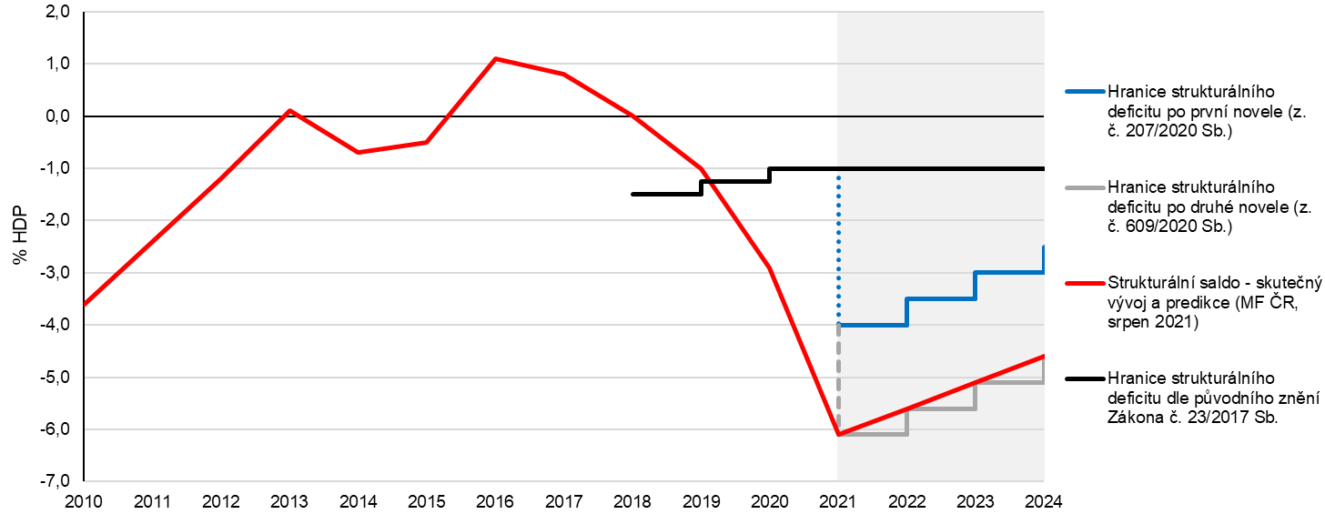

Zpět na Obsah

G 4
Rozklad celkového salda sektoru veřejných institucí
 | 2010 | 2011 | 2012 | 2013 | 2014 | 2015 | 2016 | 2017 | 2018 | 2019 | 2020 | 2021 | 2022 | 2023 | 2024
Celkové saldo | -4.2 | -2.7 | -3.9 | -1.3 | -2.1 | -0.6 | 0.7 | 1.5 | 0.9 | 0.3 | -6.1 | -7.7 | -5.0 | -4.5 | -4.1
Strukturální saldo | -3.7 | -2.4 | -1.1 | 0.2 | -0.7 | -0.5 | 1.1 | 0.8 | 0.0 | -1.0 | -2.9 | -6.1 | -5.6 | -5.1 | -4.6
Jednorázové operace | 0.1 | -0.1 | -1.9 | -0.1 | -0.5 | -0.1 | -0.1 | 0.0 | -0.1 | 0.0 | -2.1 | -1.4 | 0.0 | 0.0 | 0.0
Cyklická složka | -0.5 | -0.2 | -0.8 | -1.3 | -0.9 | -0.1 | -0.2 | 0.7 | 1.0 | 1.3 | -1.1 | -0.2 | 0.6 | 0.6 | 0.5

Zpět na Obsah

G B2.1
Strukturální saldo v zemích EU v roce 2019 a jeho projektovaná výše v roce 2024
 | Strukturální saldo 2019 | Strukturální saldo 2024 (IMF) | Strukturální saldo 2024 (Programy)
*Bulharsko | 0.8 | -0.7 | n.a.
Řecko | 3.8 | -1.9 | 1.4
Švédsko | -0.4 | 0.2 | 1.1
Kypr | 0.0 | 0.0 | 0.8
Lucembursko | 2.2 | 0.1 | 0.4
Dánsko | 0.5 | -0.2 | -0.1
Lotyšsko | -1.4 | -0.5 | -0.3
Chorvatsko | 0.5 | -2.2 | -0.5
Německo | 1.3 | 0.5 | -0.5
Irsko | 0.0 | -0.9 | -0.9
Nizozemsko | 1.8 | -0.7 | -1.1
Finsko | -0.3 | -2.0 | -1.6
Litva | 0.1 | 0.0 | -1.7
Portugalsko | 0.1 | 0.6 | -1.9
Estonsko | -0.9 | -3.8 | -2.1
Rakousko | -0.7 | -1.2 | -2.5
Maďarsko | -3.1 | -2.2 | -2.9
Malta | 0.2 | -1.2 | -3.0
Slovinsko | 0.1 | -2.7 | -3.3
Polsko | -1.4 | -2.9 | -3.4
Slovensko | -1.7 | -3.7 | -3.5
Rumunsko | -5.0 | -5.9 | -3.6
Belgie | -2.2 | -4.7 | -3.7
Francie | -2.0 | -3.4 | -3.8
Itálie | -1.1 | -2.9 | -3.8
Španělsko | -3.2 | -4.6 | -4.2
Česko | -0.6 | -5.0 | -5.3 | Zpět na Obsah

G B2.2
Veřejný dluh v zemích EU v roce 2019 a jeho projektovaná výše v roce 2024
 | Veřejný dluh 2019 | Veřejný dluh 2024 (IMF) | Veřejný dluh 2024 (Programy)
*Bulharsko | 18.4 | 26.6 | 0.0
Estonsko | 8.4 | 37.3 | 28.0
Lucembursko | 22.0 | 27.2 | 28.2
Švédsko | 35.1 | 37.3 | 31.4
Dánsko | 33.0 | 44.2 | 41.3
Lotyšsko | 37.0 | 42.2 | 48.5
Rumunsko | 36.8 | 60.1 | 52.4
Česko | 30.2 | 53.9 | 54.5
Nizozemsko | 47.6 | 55.0 | 55.3
Irsko | 57.4 | 59.7 | 57.7
Litva | 35.9 | 43.2 | 57.9
Polsko | 45.7 | 55.3 | 57.9
Malta | 42.0 | 53.1 | 65.6
Slovensko | 48.5 | 63.4 | 65.8
Německo | 59.6 | 62.2 | 72.0
Finsko | 59.3 | 70.6 | 74.7
Maďarsko | 65.3 | 74.7 | 75.7
Chorvatsko | 72.8 | 77.7 | 76.8
Slovinsko | 65.6 | 76.7 | 78.0
Rakousko | 70.5 | 82.7 | 87.6
Kypr | 94.0 | 95.1 | 92.9
Španělsko | 95.5 | 116.8 | 112.5
Portugalsko | 116.8 | 117.6 | 117.1
Belgie | 98.1 | 118.9 | 117.4
Francie | 98.1 | 115.9 | 118.0
Itálie | 134.6 | 153.7 | 152.7 | Zpět na Obsah
Řecko | 184.9 | 189.1 | 166.1

G B2.3
Projektovaný rozdíl výše veřejného dluhu v poměru k HDP mezi roky 2024 a 2019
 | Rozdíl dle IMF (2024 vs. 2019) | Rozdíl dle Programů (2024 vs. 2019)
Řecko | 4.2 | -18.8
Švédsko | 2.2 | -3.7
Kypr | 1.1 | -1.1
*Bulharsko | 8.2 | 0.0
Portugalsko | 0.7 | 0.3
Irsko | 2.4 | 0.3
Chorvatsko | 4.9 | 4.0
Lucembursko | 5.2 | 6.2
Nizozemsko | 7.4 | 7.7
Dánsko | 11.1 | 8.3
Maďarsko | 9.4 | 10.4
Lotyšsko | 5.2 | 11.5
Polsko | 9.6 | 12.2
Německo | 2.6 | 12.4
Slovinsko | 11.1 | 12.4
Finsko | 11.2 | 15.4
Rumunsko | 23.2 | 15.6
Španělsko | 21.3 | 17.0
Rakousko | 12.1 | 17.1
Slovensko | 14.9 | 17.3 | Zpět na Obsah
Itálie | 19.2 | 18.1
Belgie | 20.8 | 19.3
Estonsko | 28.9 | 19.6
Francie | 17.8 | 19.9
Litva | 7.3 | 22.0
Malta | 11.1 | 23.6
Česko | 23.7 | 24.3

G B2.4
 | 2024-2021
19.09 | -2.00
18.24 | 3.30
13.77 | -11.90
17.86 | -25.30
9.00
14.55 | 16.40
7.69 | -0.90
12.96 | 9.80
12.27 | 5.40
19.73 | 2.30
14.86 | 2.20
19.90 | -39.50
14.57 | -4.70
4.81 | -1.80
25.24 | -3.10
11.93 | 5.00
16.19 | 10.60
4.91 | 3.30
23.01 | 11.30
11.00 | 0.90
14.32 | 0.40
11.16 | -16.50
13.98 | 5.10
15.64 | 5.20
14.80 | -2.80
23.99 | -7.50
4.77 | -8.50
Komparace nárůstu poměru veřejného dluhu k HDP v období během a po pandemii COVID-19
 | 2021-2019 | 2024-2021
AUT | 19.09 | -2.00
BEL | 18.24 | 3.30
CRO | 13.77 | -11.90
CYP | 17.86 | -25.30
BUL | 9.00
CZE | 14.55 | 16.40
DEN | 7.69 | -0.90
EST | 12.96 | 9.80
FIN | 12.27 | 5.40
FRA | 19.73 | 2.30
GER | 14.86 | 2.20
GRE | 19.90 | -39.50
HUN | 14.57 | -4.70
IRL | 4.81 | -1.80
ITA | 25.24 | -3.10
LAT | 11.93 | 5.00
LIU | 16.19 | 10.60
LUX | 4.91 | 3.30
MLT | 23.01 | 11.30
NED | 11.00 | 0.90
POL | 14.32 | 0.40
POR | 11.16 | -16.50
ROM | 13.98 | 5.10
SVK | 15.64 | 5.20
SLO | 14.80 | -2.80
SPA | 23.99 | -7.50
SWE | 4.77 | -8.50

 |  |  | Zpět na Obsah

G 5
Investice subsektoru místních vládních institucí ČR v letech 2016 až 2020
 | Tvorba hrubého fixního kapitálu | 10letý průměr
2016Q1 | 1.8 | 2.02
2016Q2 | 1.0 | 2.02
2016Q3 | 1.2 | 2.02
2016Q4 | 1.3 | 2.02
2017Q1 | 2.0 | 2.02
2017Q2 | 1.3 | 2.02
2017Q3 | 1.4 | 2.02
2017Q4 | 1.6 | 2.02
2018Q1 | 1.9 | 2.02
2018Q2 | 1.9 | 2.02
2018Q3 | 2.2 | 2.02
2018Q4 | 2.5 | 2.02
2019Q1 | 2.2 | 2.02
2019Q2 | 2.0 | 2.02
2019Q3 | 2.2 | 2.02
2019Q4 | 2.2 | 2.02 | Zpět na Obsah
2020Q1 | 2.4 | 2.02
2020Q2 | 2.2 | 2.02
2020Q3 | 2.1 | 2.02
2020Q4 | 2.4 | 2.02

G 6
Počty obcí v intervalech dle procentní výše ukazatele pravidla rozpočtové odpovědnosti, srovnání let 2019 a 2020
Výše dluhového ukazatele | Počet obcí

 | 2019 | 2020
0–20 | 4,702 | 4,675
20–40 | 640 | 646
40–60 | 363 | 358
60–80 | 222 | 236
80–100 | 130 | 145
100–120 | 85 | 77
120–140 | 45 | 52
140–160 | 23 | 29
160–180 | 17 | 12
180–200 | 11 | 9
200 a více | 16 | 15
 | 6,254 | 6,254

 |  |  | Zpět na Obsah

G 7
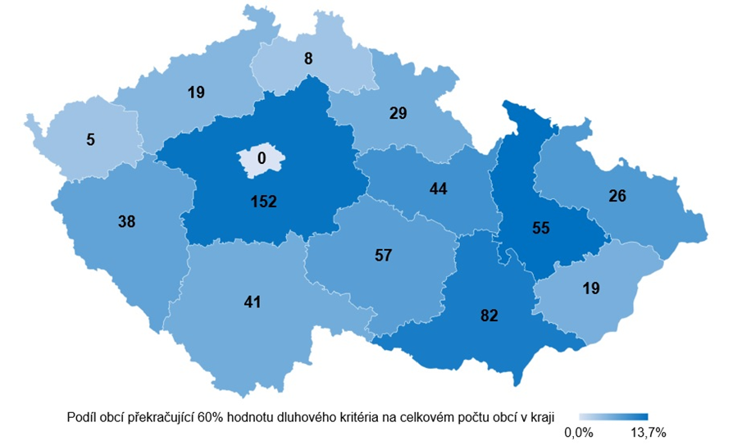
Počet obcí překračujících 60% hodnotu dluhového kritéria pravidla rozpočtové odpovědnosti
 | Počet obcí překračující 60% hodnotu dluhového kritéria | Podíl obcí překračující 60% hodnotu dluhového kritéria na celkovém počtu obcí v kraji
Hlavní město Praha | 0 | 0.0%
Olomoucký kraj | 55 | 13.7%
Jihomoravský kraj | 82 | 12.2%
Královéhradecký kraj | 29 | 6.5%
Plzeňský kraj | 38 | 7.6%
Jihočeský kraj | 41 | 6.6%
Moravskoslezský kraj | 26 | 8.7%
Kraj Vysočina | 57 | 8.1%
Středočeský kraj | 152 | 13.3%
Karlovarský kraj | 5 | 3.8%
Zlínský kraj | 19 | 6.2%
Liberecký kraj | 8 | 3.7%
Ústecký kraj | 19 | 5.4%
Pardubický kraj | 44 | 9.8%

 |  |  | Zpět na Obsah

G 8
Kraje dle podílu dluhu k průměru příjmů za poslední 4 roky, srovnání let 2019 a 2020
Kraj | 2019 | 2020
Praha | 23.7 | 21.6
Olomoucký | 23.5 | 20.4
Zlínský | 14.7 | 12.2
Středočeský | 9.1 | 10.2
Jihomoravský | 8.6 | 10.0
Pardubický | 7.8 | 8.8
Ústecký | 5.3 | 7.0
Moravskoslezský | 9.3 | 6.9
Karlovarský | 5.2 | 4.9
Královéhradecký | 0.0 | 4.3
Liberecký | 4.3 | 3.0
Vysočina | 3.2 | 2.5
Plzeňský | 0.0 | 0.0
Jihočeský | 0.0 | 0.0

 |  |  | Zpět na Obsah

G B3.1
Výsledek hospodaření obcí v letech 2015 až 2020
Saldo ÚSC (mld. Kč) | 2015 | 2016 | 2017 | 2018 | 2019 | 2020
Saldo obcí bez Prahy | 9.4 | 27.4 | 14.0 | 1.6 | 10.9 | -1.6
Saldo obcí | 21.8 | 39.7 | 21.4 | 8.3 | 25.5 | 5.7
Příspěvek |  |  |  |  |  | 13.4
Příspěvek |  |  |  |  |  | 11.7

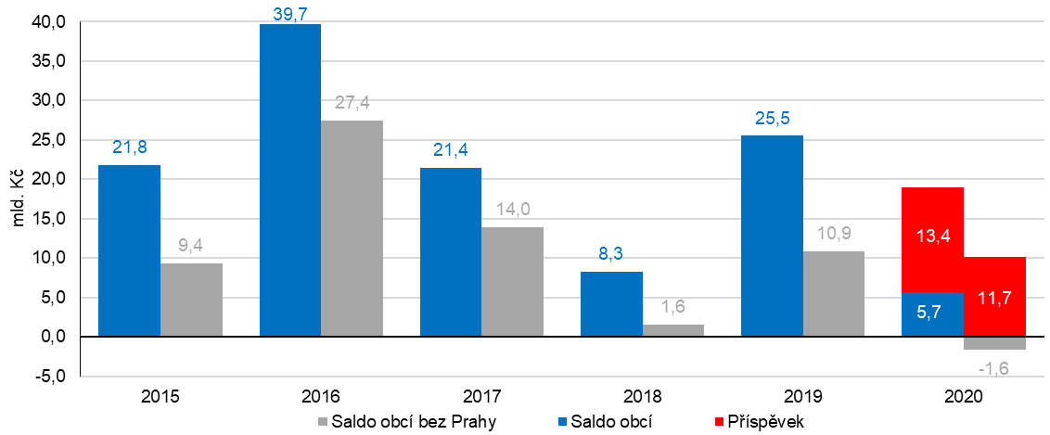

Zpět na Obsah

G B3.2
Dopad jednorázového nevratného Příspěvku na dluhové pravidlo
Výše dluhového ukazatele | Počet obcí

 | 2020 | 2020 (bez Příspěvku)
0–10 | 4,208 | 3,878
10–20 | 467 | 557
20–30 | 374 | 405
30–40 | 272 | 340
40–50 | 193 | 222
50–60 | 165 | 200
60–70 | 129 | 140
70–80 | 107 | 125
80–90 | 86 | 79
90–100 | 59 | 77
100–110 | 44 | 53
110–120 | 33 | 42
120–130 | 33 | 29
130–140 | 19 | 31
140–150 | 16 | 19
150 a více | 49 | 57
 | 6,254 | 6,254

 |  |  | Zpět na Obsah

